Karte
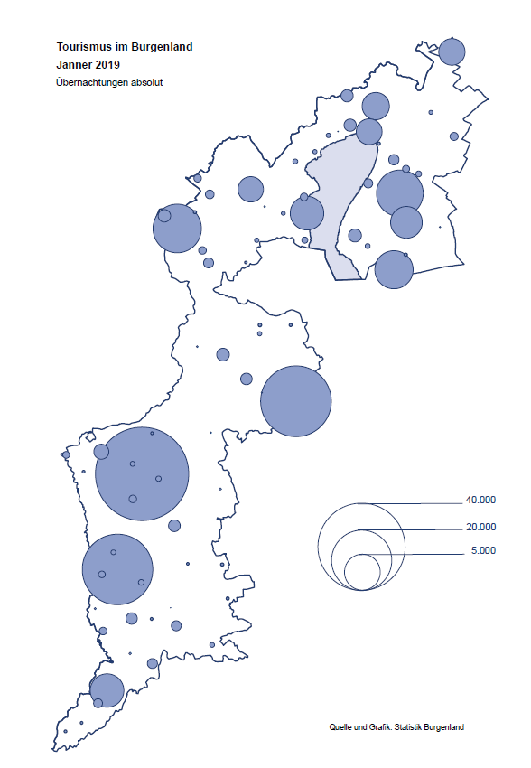

Bgld
Ankünfte nach Unterkunftsart |  |  |  |  |  |  |  | Übernachtungen nach Unterkunftsart |  |  |  |  |  |  |  | Daten für Grafik 2:
Jänner 2019 |  |  |  |  |  |  |  | Jänner 2019 |  |  |  |  |  |  |  |  | Monat | 2019 | 2018 | Ø 2008-2018 | 2018 | 2017 | 2016 | 2015 | 2014 | 2013 | 2012 | 2011 | 2010 | 2009 | 2008

Unterkunftsart | Ankünfte |  |  |  |  |  |  | Unterkunftsart | Übernachtungen |  |  |  |  |  |  |  |  | 142,561 | 3,050,564 | 2,942,790 | 3,050,564 | 3,092,657 | 3,084,012 | 2,914,691 | 2,912,637 | 2,853,243 | 2,938,655 | 2,933,357 | 2,911,034 | 2,866,984 | 2,812,852
 | Inländer |  | Ausländer |  | insgesamt |  |  |  | Inländer |  | Ausländer |  | insgesamt
 | 2018 | 2019 | 2018 | 2019 | 2018 | 2019 | % |  | 2018 | 2019 | 2018 | 2019 | 2018 | 2019 | % | Jänner | 1 | 142,561 | 145,246 | 133,615 | 145,246 | 145,386 | 144,674 | 134,038 | 133,981 | 132,179 | 136,230 | 128,519 | 131,684 | 122,258 | 115,574
 |  |  |  |  |  |  |  |  |  |  |  |  |  |  |  | Feber | 2 |  | 142,295 | 135,302 | 142,295 | 142,728 | 145,581 | 135,782 | 142,631 | 131,305 | 135,387 | 132,050 | 130,518 | 123,475 | 126,575
Burgenland | 42,508 | 42,356 | 6,642 | 7,412 | 49,150 | 49,768 | 1.3% | Burgenland | 127,399 | 122,775 | 17,847 | 19,786 | 145,246 | 142,561 | -1.8% | März | 3 |  | 168,732 | 153,629 | 168,732 | 155,317 | 173,021 | 148,988 | 147,200 | 164,265 | 148,907 | 139,865 | 155,416 | 138,932 | 149,276
Gewerbl. Beherbergungsbetrieb | 38,873 | 37,735 | 5,980 | 6,736 | 44,853 | 44,471 | -0.9% | Gewerbl. Beherbergungsbetrieb | 98,565 | 82,482 | 16,044 | 17,482 | 114,609 | 99,964 | -12.8% | April | 4 |  | 224,025 | 204,805 | 224,025 | 232,034 | 202,440 | 201,029 | 212,756 | 185,187 | 215,698 | 211,430 | 193,387 | 206,323 | 168,549
5/4-Stern | 33,887 | 32,737 | 4,537 | 4,986 | 38,424 | 37,723 | -1.8% | 5/4-Stern | 86,332 | 72,759 | 12,852 | 14,047 | 99,184 | 86,806 | -12.5% | Mai | 5 |  | 306,488 | 292,060 | 306,488 | 278,950 | 328,809 | 292,559 | 285,056 | 297,188 | 278,023 | 257,616 | 283,574 | 289,084 | 315,313
3-Stern | 4,432 | 4,522 | 1,236 | 1,578 | 5,668 | 6,100 | 7.6% | 3-Stern | 10,442 | 8,605 | 2,706 | 2,956 | 13,148 | 11,561 | -12.1% | Juni | 6 |  | 312,160 | 303,528 | 312,160 | 347,452 | 298,750 | 304,686 | 319,646 | 276,693 | 292,628 | 343,074 | 294,830 | 286,635 | 262,249
2/1-Stern | 554 | 476 | 207 | 172 | 761 | 648 | -14.8% | 2/1-Stern | 1,791 | 1,118 | 486 | 479 | 2,277 | 1,597 | -29.9% | Juli | 7 |  | 431,967 | 419,101 | 431,967 | 436,808 | 437,717 | 417,086 | 403,168 | 408,674 | 409,575 | 413,893 | 419,841 | 420,238 | 411,149
Privatquartier nicht auf Bauernhof | 509 | 612 | 340 | 278 | 849 | 890 | 4.8% | Privatquartier nicht auf Bauernhof | 1,083 | 1,239 | 577 | 847 | 1,660 | 2,086 | 25.7% | Aug | 8 |  | 486,508 | 504,986 | 486,508 | 503,565 | 510,434 | 483,048 | 494,104 | 488,499 | 519,743 | 517,405 | 525,560 | 512,657 | 513,324
Privatquartier auf Bauernhof | 83 | 77 | 12 | 3 | 95 | 80 | -15.8% | Privatquartier auf Bauernhof | 188 | 147 | 91 | 13 | 279 | 160 | -42.7% | Sept | 9 |  | 294,404 | 282,073 | 294,404 | 306,558 | 299,008 | 282,739 | 260,716 | 264,879 | 291,135 | 281,631 | 278,944 | 280,762 | 262,031
Campingplatz | 0 | 0 | 2 | 0 | 2 | 0 |  | Campingplatz | 0 | 0 | 4 | 0 | 4 | 0 |  | Okt | 10 |  | 217,367 | 210,252 | 217,367 | 218,450 | 217,470 | 203,272 | 206,019 | 203,858 | 211,959 | 211,883 | 214,636 | 205,217 | 202,645
Kurheim der Sozialvers.träger | 507 | 471 | 0 | 1 | 507 | 472 | -6.9% | Kurheim der Sozialvers.träger | 10,445 | 9,596 | 0 | 26 | 10,445 | 9,622 | -7.9% | Nov | 11 |  | 183,958 | 171,903 | 183,958 | 181,241 | 179,370 | 171,475 | 171,477 | 179,421 | 179,009 | 165,174 | 163,604 | 153,273 | 162,933
Private und öffentliche Kurheime | 1,074 | 1,902 | 18 | 16 | 1,092 | 1,918 | 75.6% | Private und öffentliche Kurheime | 14,005 | 25,866 | 160 | 188 | 14,165 | 26,054 | 83.9% | Dez | 12 |  | 137,414 | 131,534 | 137,414 | 144,168 | 146,738 | 139,989 | 135,883 | 121,095 | 120,361 | 130,817 | 119,040 | 128,130 | 123,234
Jugendherberge | 387 | 265 | 10 | 22 | 397 | 287 | -27.7% | Jugendherberge | 547 | 454 | 16 | 24 | 563 | 478 | -15.1%
Ferienwohnung, Ferienhaus | 1,069 | 1,140 | 278 | 317 | 1,347 | 1,457 | 8.2% | Ferienwohnung, Ferienhaus | 2,553 | 2,688 | 941 | 1,109 | 3,494 | 3,797 | 8.7% | Überschrift1: | Übernachtungen im Burgenland 2015
Sonstige Unterkunft | 6 | 154 | 2 | 39 | 8 | 193 |  | Sonstige Unterkunft | 13 | 303 | 14 | 97 | 27 | 400 |  | Überschrift2: | im Vergleich zu 2015 und Ø 2005-2015

Übernachtungen im Jänner nach Unterkunftsarten
Übernachtungen nach Monaten
 | Ø 2008-2018 | 2018 | 2019
Jänner | 133,615 | 145,246 | 142,561
Feber | 135,302 | 142,295
März | 153,629 | 168,732
April | 204,805 | 224,025
Mai | 292,060 | 306,488
Juni | 303,528 | 312,160
Juli | 419,101 | 431,967
Aug | 504,986 | 486,508
Sept | 282,073 | 294,404
Okt | 210,252 | 217,367
Nov | 171,903 | 183,958
Dez | 131,534 | 137,414
 |  |  |  |  |  |  |  |  |  |  |  |  |  |  |  | Daten für Grafik 1:
 |  |  |  |  |  |  |  |  |  |  |  |  |  |  |  |  | 2019 | 2018
 |  |  |  |  |  |  |  |  |  |  |  |  |  |  |  | 5/4-Stern | 86,806 | 99,184
 |  |  |  |  |  |  |  |  |  |  |  |  |  |  |  | 3-Stern | 11,561 | 13,148
 |  |  |  |  |  |  |  |  |  |  |  |  |  |  |  | 2/1-Stern | 1,597 | 2,277
 |  |  |  |  |  |  |  |  |  |  |  |  |  |  |  | Privatquartier | 2,246 | 1,939
 |  |  |  |  |  |  |  |  |  |  |  |  |  |  |  | Campingplatz | 0 | 4
 |  |  |  |  |  |  |  |  |  |  |  |  |  |  |  | Kurheim, Erhol. | 35,676 | 24,610
 |  |  |  |  |  |  |  |  |  |  |  |  |  |  |  | Sonst. Unterk. | 4,675 | 4,084

 |  |  |  |  |  |  |  |  |  |  |  |  |  |  |  | Kontrolle | 142,561 | 145,246

6 |  |  |  |  |  |  |  |  | 7

Übernachtungen im Burgenland im November |  |  |  |  |  |  |  |  | Übernachtungen im Burgenland 2011
nach Unterkunftsarten |  |  |  |  |  |  |  |  | im Vergleich zu 2010 und Ø 2000-2010

Gemeinde20
Die 20 Gemeinden mit den meisten Übernachtungen
Jänner 2019

Gemeinde | Ankünfte |  |  | Übernachtungen
 | 2018 | 2019 | % | 2018 | 2019 | %

Bad Tatzmannsdorf | 7,994 | 7,941 | -0.7% | 39,590 | 36,410 | -8.0%
Stegersbach | 8,295 | 8,505 | 2.5% | 20,804 | 21,061 | 1.2%
Lutzmannsburg | 9,913 | 9,499 | -4.2% | 21,977 | 20,836 | -5.2%
Bad Sauerbrunn | 986 | 1,155 | 17.1% | 8,988 | 9,859 | 9.7%
Frauenkirchen | 5,154 | 5,130 | -0.5% | 8,745 | 9,081 | 3.8%
Pamhagen | 1,115 | 1,497 | 34.3% | 5,548 | 6,159 | 11.0%
Rust | 959 | 951 | -0.8% | 4,856 | 4,763 | -1.9%
Jennersdorf | 2,884 | 2,525 | -12.4% | 5,821 | 4,746 | -18.5%
Sankt Andrä am Zicksee | 296 | 317 | 7.1% | 4,181 | 4,228 | 1.1%
Parndorf | 2,297 | 2,147 | -6.5% | 3,234 | 3,145 | -2.8%
Kittsee | 179 | 198 | 10.6% | 2,862 | 2,997 | 4.7%
Neusiedl am See | 1,118 | 1,345 | 20.3% | 2,341 | 2,847 | 21.6%
Eisenstadt | 1,230 | 1,608 | 30.7% | 2,244 | 2,801 | 24.8%
Pinkafeld | 653 | 619 | -5.2% | 949 | 982 | 3.5%
Neutal | 273 | 431 | 57.9% | 494 | 728 | 47.4%
Illmitz | 274 | 349 | 27.4% | 509 | 711 | 39.7%
Jois | 253 | 283 | 11.9% | 548 | 673 | 22.8%
Neudörfl | 203 | 257 | 26.6% | 438 | 656 | 49.8%
Bruckneudorf | 247 | 384 | 55.5% | 293 | 643 | 119.5%
Großpetersdorf | 225 | 266 | 18.2% | 324 | 591 | 82.4%

Die 10 Gemeinden mit den meisten Übernachtungen im Jänner
 |  |  |  |  |  |  |  | Daten für Grafik: | 2018 | 2019 | 2018 | 2019
 |  |  |  |  |  |  | 1 | Bad Tatzmannsdorf | 39,590 | 36,410 | 184.1 | 163.5
 |  |  |  |  |  |  | 2 | Stegersbach | 20,804 | 21,061 | 96.8 | 94.6
 |  |  |  |  |  |  | 3 | Lutzmannsburg | 21,977 | 20,836 | 102.2 | 93.5
 |  |  |  |  |  |  | 4 | Bad Sauerbrunn | 8,988 | 9,859 | 41.8 | 44.3
 |  |  |  |  |  |  | 5 | Frauenkirchen | 8,745 | 9,081 | 40.7 | 40.8
 |  |  |  |  |  |  | 6 | Pamhagen | 5,548 | 6,159 | 25.8 | 27.7
 |  |  |  |  |  |  | 7 | Rust | 4,856 | 4,763 | 22.6 | 21.4
 |  |  |  |  |  |  | 8 | Jennersdorf | 5,821 | 4,746 | 27.1 | 21.3
 |  |  |  |  |  |  | 9 | Sankt Andrä am Zicksee | 4,181 | 4,228 | 19.4 | 19.0
 |  |  |  |  |  |  | 10 | Parndorf | 3,234 | 3,145 | 15.0 | 14.1
 |  |  |  |  |  |  |  | restliche Gemeinden | 21,502 | 22,273 | 100.0 | 100.0

 |  |  |  |  |  |  |  | Insgesamt | 145,246 | 142,561

16

Karte InlAusl
